Лист1
№ | Дата выявления | Владелец конструкции / Собственник обьекта недвижимого им-ва / Лицо, управомоченное собственниками | Район города | Адрес размещения | Тип конструкции | Содержание | Фото конструкции
1 | 2024-03-13 | ИП Гоманков В.Ю. | Московский | ул.Берёзовская, остановка "Просвещенская" | Настенная конструкция | База цветов 24, декоративный элемент (световая полоса) | 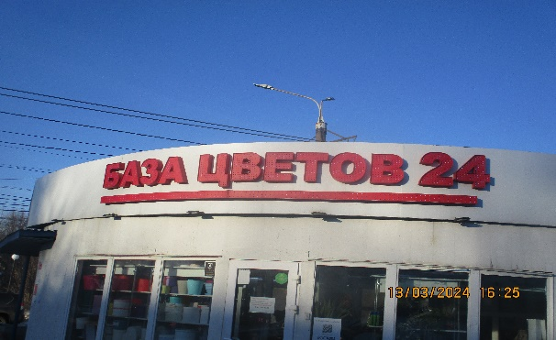
2 | 2024-03-13 | ИП Гоманков В.Ю. | Московский | ул.Берёзовская, остановка "Просвещенская" | Настенная конструкция | База цветов 24, декоративный элемент (световая полоса) | 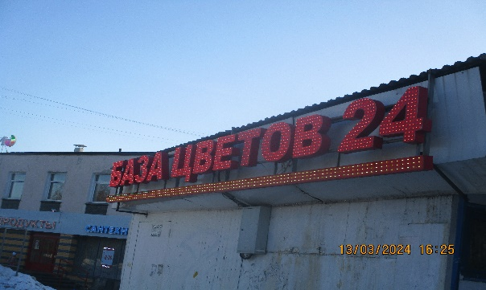
3 | 2024-03-13 | ИП Ханоян Р.Л. | Московский | ул.Бурнаковская, у дома №105 | Настенная конструкция | База цветов 24 | 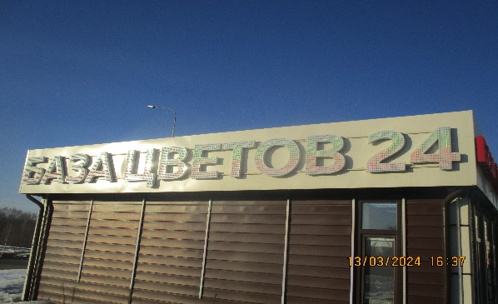
4 | 2024-03-13 | ИП Ханоян Р.Л. | Московский | ул.Бурнаковская, у дома №105 | Настенная конструкция | База цветов 24 | 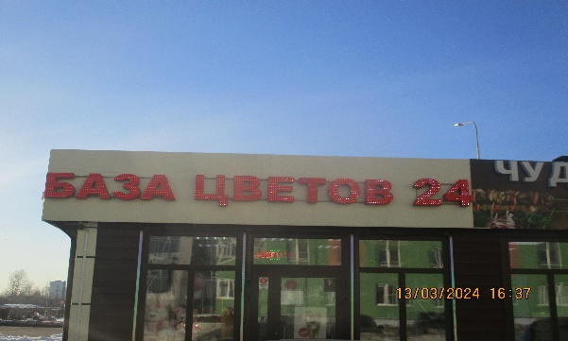
5 | 2024-03-13 | ИП Кузнецов В.А. | Московский | ул.Народная, д.36Б | Крышная конструкция | База цветов 24.ру, декоративный элемент (световая полоса) | 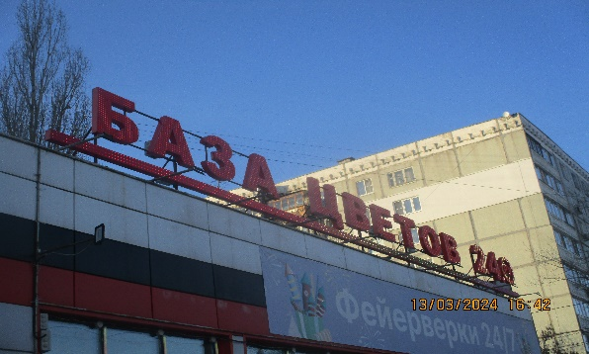
6 | 2024-03-13 | ИП Кунилова С.А. | Московский | ул.Берёзовская, д.1 | Настенная конструкция | Цветы | 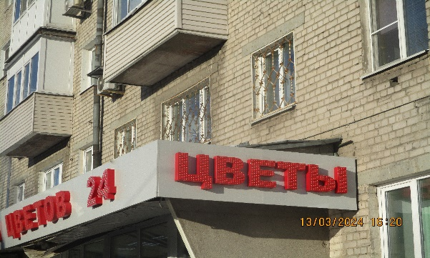
7 | 2024-03-13 | ИП Кунилова С.А. | Московский | ул.Берёзовская, д.1 | Настенная конструкция | База цветов 24 | 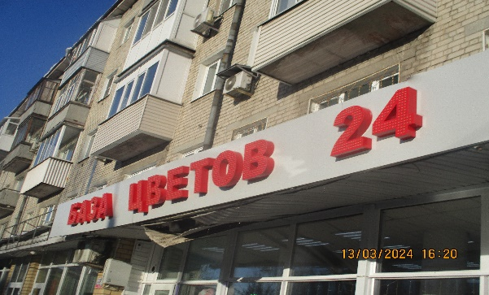
8 | 2024-03-13 | ИП Кунилова С.А. | Московский | ул.Чаадаева, д.41А | Настенная конструкция | Цветы 24 | 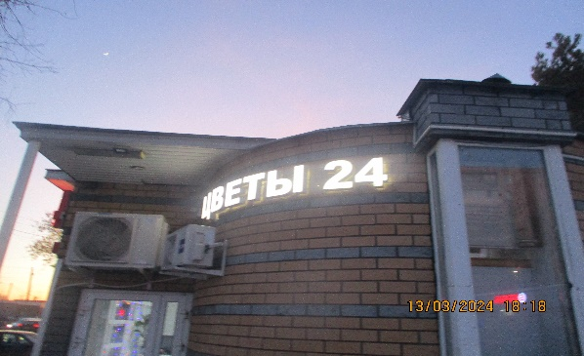
9 | 2024-03-13 | ИП Кунилова С.А. | Московский | ул.Чаадаева, д.41А | Настенная конструкция | База цветов 24, декоративный элемент (световая полоса) | 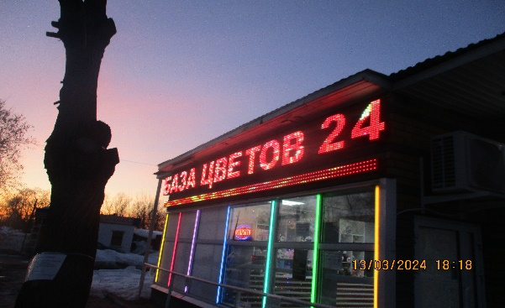
10 | 2024-03-13 | ИП Кунилова С.А. | Московский | ул.Чаадаева, д.41А | Настенная конструкция | Цветы 24 | 